Spreadsheet explanation
Spreadsheet Acronyms
OD = Densidad óptica
YF = Fiebre amarilla
VA = Antígeno Viral (YF)
NA = Antígeno Normal
PC = Control Positivo
NC = Control Negativo
PCVA = Promedio PC on VA
NCVA = Promedio NC on VA
PCNA = Promedio PC on NA
PCVA-VL = PCVA variability limit
NCVA-VL = NCVA variability limit
NBR = Relación de fondo normal
P/N = Proporción de absorbancia promedio con antígeno viral a absorbancia promedio del control negativo con antígeno viral
Configuración de la placa |  |  |  | YF MAC-HD |  |  |  |  |  |  |  |  |  |  |  |  | YF MAC-ON
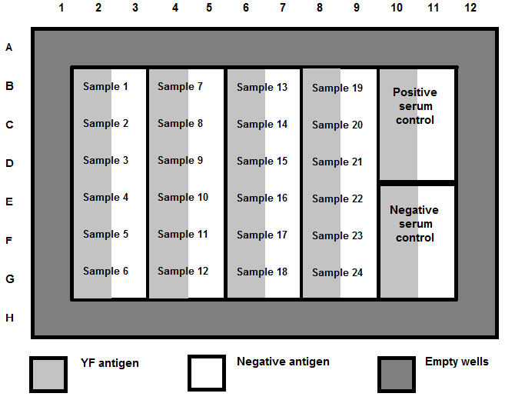
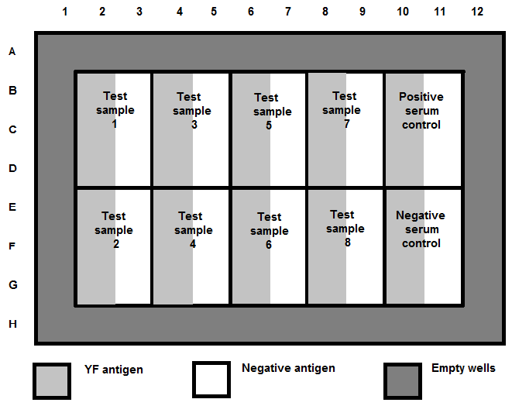

 | Vacío |  |  |  |  |  |  |  |  |  |  |  |  | Vacío
 | Vacío | Muestra 1 | Muestra 7 |  | Muestra 13 |  | Muestra 19 |  | Control Positivo en VA | Control Positivo en NA |  |  |  | Vacío |  |  |  |  |  |  |  | Control Positivo en VA | Control Positivo en NA
 | Vacío | Muestra 2 | Muestra 8 |  | Muestra 14 |  | Muestra 20 |  |  |  |  |  |  | Vacío | Muestra 1 | Muestra 3 |  | Muestra 5 |  | Muestra 7
 | Vacío | Muestra 3 | Muestra 9 |  | Muestra 15 |  | Muestra 21 |  |  |  |  |  |  | Vacío
 |  | Muestra 4 | Muestra 10 |  | Muestra 16 |  | Muestra 22 |  | Control Negativo en VA | Control Negativo en NA |  |  |  |  |  |  |  |  |  |  |  | Control Negativo en VA | Control Negativo en NA
 |  | Muestra 5 | Muestra 11 |  | Muestra 17 |  | Muestra 23 |  |  |  |  |  |  |  | Muestra 2 | Muestra 4 |  | Muestra 6 |  | Muestra 8
 |  | Muestra 6 | Muestra 12 |  | Muestra 18 |  | Muestra 24

 | VA (o YFVA) |  | NA |  | Pozos vacios |  |  |  |  |  |  |  |  | VA (or YFVA) |  | NA |  | Pozos vacios

Se calcula la lectura promedio de DO en blanco
 |  |  | 0.0000 | 0.0000 | 0.0000 | 0.0000 | 0.0000 | 0.0000 | 0.0000 | 0.0000 | 0.0000 | 0.0000 | 0.0000 | 0.0000 | PEGAR COMO "VALORES"
 |  |  | 0.0000 | 0.0000 | 0.0000 | 0.0000 | 0.0000 | 0.0000 | 0.0000 | 0.0000 | 0.0000 | 0.0000 | 0.0000 | 0.0000 | PEGAR OD EN LA PARTE SUPERIOR
 |  |  | 0.0000 | 0.0000 | 0.0000 | 0.0000 | 0.0000 | 0.0000 | 0.0000 | 0.0000 | 0.0000 | 0.0000 | 0.0000 | 0.0000 | CELDAS DE COLOR AMARILLO
 |  |  | 0.0000 | 0.0000 | 0.0000 | 0.0000 | 0.0000 | 0.0000 | 0.0000 | 0.0000 | 0.0000 | 0.0000 | 0.0000 | 0.0000 | DE LAS pestañas YF MAC-HD y
Blank OD A1:D1 |  |  | 0.0000 | 0.0000 | 0.0000 | 0.0000 | 0.0000 | 0.0000 | 0.0000 | 0.0000 | 0.0000 | 0.0000 | 0.0000 | 0.0000 | YF MAC-ON NO UTILICE
 |  |  | 0.0000 | 0.0000 | 0.0000 | 0.0000 | 0.0000 | 0.0000 | 0.0000 | 0.0000 | 0.0000 | 0.0000 | 0.0000 | 0.0000 | AUTOMÁTICAMENTE
 |  |  | 0.0000 | 0.0000 | 0.0000 | 0.0000 | 0.0000 | 0.0000 | 0.0000 | 0.0000 | 0.0000 | 0.0000 | 0.0000 | 0.0000 | EN BLANCO RESULTADOS
 |  |  | 0.0000 | 0.0000 | 0.0000 | 0.0000 | 0.0000 | 0.0000 | 0.0000 | 0.0000 | 0.0000 | 0.0000 | 0.0000 | 0.0000

La OD media del blanco se resta de todas las lecturas de la DO del pocillo
 |  |  | Vacío
 |  |  | Vacío | 0.0000 | 0.0000 | 0.0000 | 0.0000 | 0.0000 | 0.0000 | 0.0000 | 0.0000 | 0.0000 | 0.0000
 |  |  | Vacío | 0.0000 | 0.0000 | 0.0000 | 0.0000 | 0.0000 | 0.0000 | 0.0000 | 0.0000 | 0.0000 | 0.0000
 |  |  | Vacío | 0.0000 | 0.0000 | 0.0000 | 0.0000 | 0.0000 | 0.0000 | 0.0000 | 0.0000 | 0.0000 | 0.0000
Blanco OD A1:D1 |  |  |  | 0.0000 | 0.0000 | 0.0000 | 0.0000 | 0.0000 | 0.0000 | 0.0000 | 0.0000 | 0.0000 | 0.0000
 |  |  |  | 0.0000 | 0.0000 | 0.0000 | 0.0000 | 0.0000 | 0.0000 | 0.0000 | 0.0000 | 0.0000 | 0.0000
 |  |  |  | 0.0000 | 0.0000 | 0.0000 | 0.0000 | 0.0000 | 0.0000 | 0.0000 | 0.0000 | 0.0000 | 0.0000

PCVA-VL ---MIN DIFFERENCE= Determinar si los tres valores de absorbancia sustraídos en blanco son < 0.3 diferentes entre sí restando el valor de absorbancia sustraído en blanco más pequeño del valor medio y el valor medio del valor más alto

 |  |  |  |  | Criterios de aceptación del ensayo
PCVA-VL MIN DIFFERENCE & NCVA-VL MIN DIFFERENCE
 |  |  | Vacío
 |  |  | Vacío | 0.0000 | 0.0000 | 0.0000 | 0.0000 | 0.0000 | 0.0000 | 0.0000 | 0.0000 | 0.0000 | 0.0000
 |  |  | Vacío | 0.0000 | 0.0000 | 0.0000 | 0.0000 | 0.0000 | 0.0000 | 0.0000 | 0.0000 | 0.0000 | 0.0000
 |  |  | Vacío | 0.0000 | 0.0000 | 0.0000 | 0.0000 | 0.0000 | 0.0000 | 0.0000 | 0.0000 | 0.0000 | 0.0000
 |  |  |  | 0.0000 | 0.0000 | 0.0000 | 0.0000 | 0.0000 | 0.0000 | 0.0000 | 0.0000 | 0.0000 | 0.0000
 |  |  |  | 0.0000 | 0.0000 | 0.0000 | 0.0000 | 0.0000 | 0.0000 | 0.0000 | 0.0000 | 0.0000 | 0.0000
 |  |  |  | 0.0000 | 0.0000 | 0.0000 | 0.0000 | 0.0000 | 0.0000 | 0.0000 | 0.0000 | 0.0000 | 0.0000

NCVA-VL ---MIN DIFFERENCE= Determine si los tres valores de absorbancia sustraídos en blanco son
< 0.025 diferentes entre sí restando el valor de absorbancia sustraído en blanco más pequeño del valor medio, y el valor medio del valor más alto

PCVA=Control positivo promedio sobre el antígeno de la fiebre amarilla

 |  |  |  |  | Criterios de aceptación del ensayo

Calcular PCVA, PCNA & NCVA
PCNA=Control positivo promedio en antígeno normal
 |  |  | Vacío
 |  |  | Vacío | 0.0000 | 0.0000 | 0.0000 | 0.0000 | 0.0000 | 0.0000 | 0.0000 | 0.0000 | 0.0000 | 0.0000
 |  |  | Vacío | 0.0000 | 0.0000 | 0.0000 | 0.0000 | 0.0000 | 0.0000 | 0.0000 | 0.0000 | 0.0000 | 0.0000
 |  |  | Vacío | 0.0000 | 0.0000 | 0.0000 | 0.0000 | 0.0000 | 0.0000 | 0.0000 | 0.0000 | 0.0000 | 0.0000
 |  |  |  | 0.0000 | 0.0000 | 0.0000 | 0.0000 | 0.0000 | 0.0000 | 0.0000 | 0.0000 | 0.0000 | 0.0000
 |  |  |  | 0.0000 | 0.0000 | 0.0000 | 0.0000 | 0.0000 | 0.0000 | 0.0000 | 0.0000 | 0.0000 | 0.0000
 |  |  |  | 0.0000 | 0.0000 | 0.0000 | 0.0000 | 0.0000 | 0.0000 | 0.0000 | 0.0000 | 0.0000 | 0.0000

NCVA= Control negativo medio sobre el antígeno de la fiebre amarilla. *Nota: si el NCVA es inferior a 0,05 (< 0,05), la hoja de cálculo de Excel utilizará 0,05 para todos los cálculos.

 |  |  |  | YF MAC-HD |  |  |  |  |  |  |  |  |  |  |  |  | YF MAC-ON
PROMEDIO VA OD
PROMEDIO NA OD
VA OD
NA OD

 |  |  | Vacío |  |  |  |  |  |  |  |  |  |  |  |  | Vacío
 |  |  | Vacío | 0.0000 | 0.0000 | 0.0000 | 0.0000 | 0.0000 | 0.0000 | 0.0000 | 0.0000 | 0.0000 | 0.0000 |  |  | Vacío | 0.0000 | 0.0000 | 0.0000 | 0.0000 | 0.0000 | 0.0000 | 0.0000 | 0.0000 | 0.0000 | 0.0000
 |  |  | Vacío | 0.0000 | 0.0000 | 0.0000 | 0.0000 | 0.0000 | 0.0000 | 0.0000 | 0.0000 | 0.0000 | 0.0000 |  |  | Vacío | 0.0000 | 0.0000 | 0.0000 | 0.0000 | 0.0000 | 0.0000 | 0.0000 | 0.0000 | 0.0000 | 0.0000
 |  |  | Vacío | 0.0000 | 0.0000 | 0.0000 | 0.0000 | 0.0000 | 0.0000 | 0.0000 | 0.0000 | 0.0000 | 0.0000 |  |  | Vacío | 0.0000 | 0.0000 | 0.0000 | 0.0000 | 0.0000 | 0.0000 | 0.0000 | 0.0000 | 0.0000 | 0.0000
 |  |  |  | 0.0000 | 0.0000 | 0.0000 | 0.0000 | 0.0000 | 0.0000 | 0.0000 | 0.0000 | 0.0000 | 0.0000 |  |  |  | 0.0000 | 0.0000 | 0.0000 | 0.0000 | 0.0000 | 0.0000 | 0.0000 | 0.0000 | 0.0000 | 0.0000
 |  |  |  | 0.0000 | 0.0000 | 0.0000 | 0.0000 | 0.0000 | 0.0000 | 0.0000 | 0.0000 | 0.0000 | 0.0000 |  |  |  | 0.0000 | 0.0000 | 0.0000 | 0.0000 | 0.0000 | 0.0000 | 0.0000 | 0.0000 | 0.0000 | 0.0000
 |  |  |  | 0.0000 | 0.0000 | 0.0000 | 0.0000 | 0.0000 | 0.0000 | 0.0000 | 0.0000 | 0.0000 | 0.0000 |  |  |  | 0.0000 | 0.0000 | 0.0000 | 0.0000 | 0.0000 | 0.0000 | 0.0000 | 0.0000 | 0.0000 | 0.0000

 |  |  |  |  |  |  |  |  |  | •P/N = Absorbancia promedio con antígeno viral
 |  |  |  |  |  |  |  |  |  | Absorbancia promedio del control negativo con antígeno viral

 |  |  |  |  |  |  |  |  |  | •P/N para PC = PCVA
 |  |  |  |  |  |  |  |  |  | NCVA (*Nota: si NCVA es < 0.05, utilice 0.05 para los cálculos)

 |  |  |  |  |  |  |  |  |  | •P/N para muestra(s)= Promedio VA OD
 |  |  |  |  |  |  |  |  |  | NCVA(*Nota: si NCVA es < 0.05, utilice 0.05 para los cálculos)

 |  |  |  |  |  |  |  |  |  | •NBR = Absorbancia promedio con antígeno viral
 |  |  |  |  |  |  |  |  |  | Absorbancia promedio con antígeno normal

 |  |  |  |  |  |  |  |  |  | •NBR for PC = PCVA
 |  |  |  |  |  |  |  |  |  | PCNA

 |  |  |  |  |  |  |  |  |  | •NBR for sample(s)= Promedio VA OD
 |  |  |  |  |  |  |  |  |  | Promedio NA OD

 |  |  |  |  |  |  |  | *Nota: Consulte la sección de cálculos manuales de las Instrucciones de uso (IFU) para obtener más detalles

